Sheet1
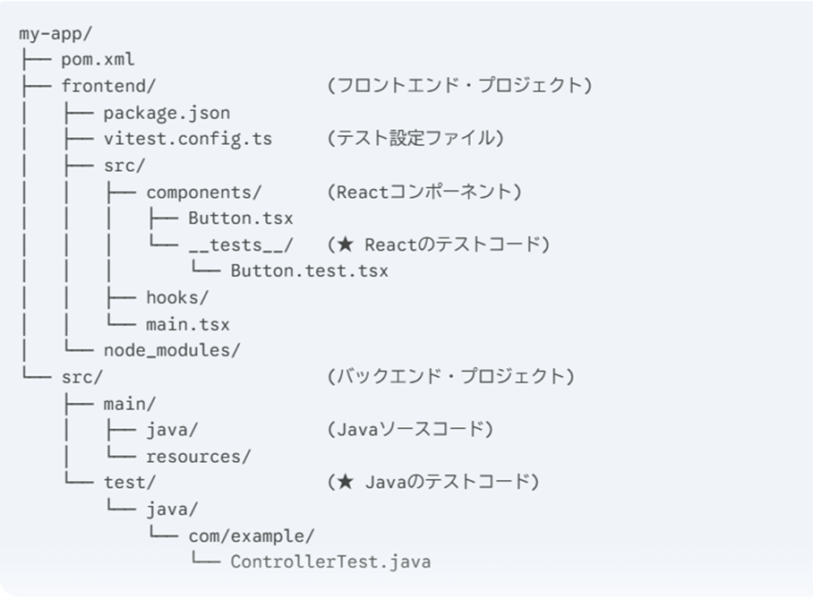
フロント:typescript+react, バック:java, ビルド:mavenの階層
 | reactではcomponentsやhooks1つに対して1つのファイル
 | そのファイル内でしか使わない補助的なパーツは同一ファイル内に記載可
 | testなども1つのフォルダにまとめる方が主流

